Лист1
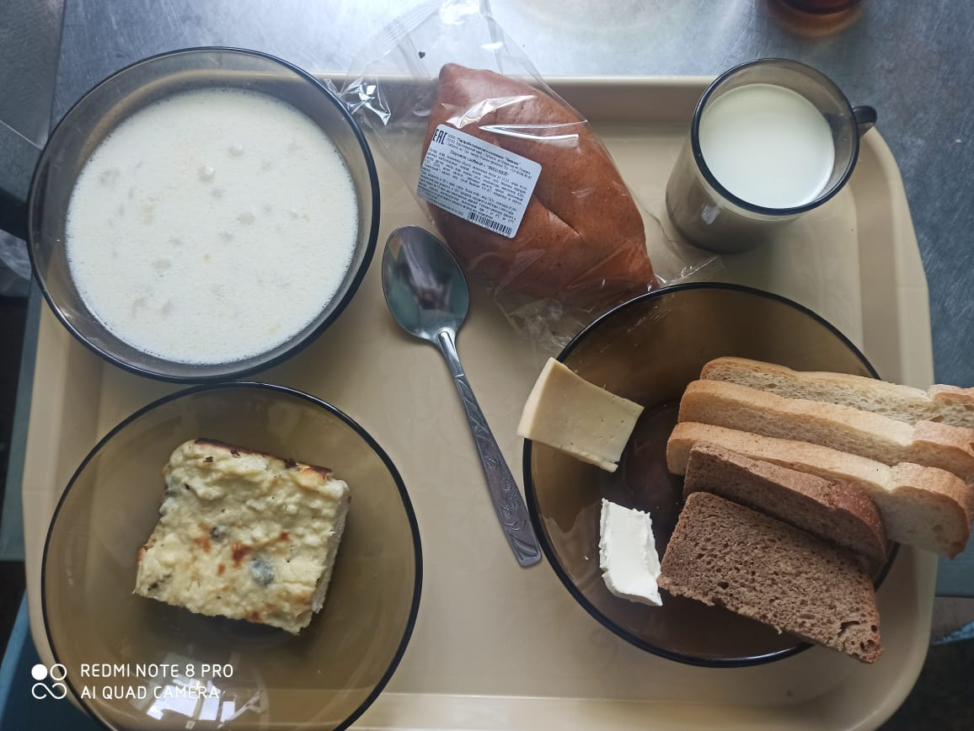
Школа | МБОУ ООШ №25 имени В.В.Буракова станицы Баракаевской |  |  | Отд./корп |  |  |  | День | 04.04.2022г

Прием пищи | Раздел | № рец. | Блюдо | Выход, г | Цена | Калорийность | Белки | Жиры | Углеводы

5-9 классы | Гор.блюдо | 171 | Суп молочный с макаронами | 250 |  | 182.50 | 7.12 | 6.50 | 23.62
завтрак |  | 100 | Сыр порционно | 14 |  | 44.54 | 3.32 | 3.38 | 0.00
 |  | 105 | Масло сливочное порционно | 10 |  | 74.80 | 0.05 | 8.25 | 0.08
 | Хлеб | 108 | Хлеб пшеничный | 48 |  | 103.40 | 3.34 | 0.35 | 34.21
 | Хлеб | 109 | Хлеб ржаной | 29 |  | 52.20 | 1.98 | 0.36 | 15.01
 | Напиток | 493 | Чай с сахаром | 200 |  | 60.00 | 0.10 | 0.00 | 15.00
 |  |  |  |  | 29.52р. | 517.44 | 15.91 | 18.84 | 87.92
 | Гор.блюдо | 171 | Суп молочный с макаронами | 250 |  | 182.50 | 7.12 | 6.50 | 23.62
сотрудники |  | 100 | Сыр порционно | 14 |  | 44.54 | 3.32 | 3.38 | 0.00
завтрак |  | 105 | Масло сливочное порционно | 10 |  | 74.80 | 0.05 | 8.25 | 0.08
 | Хлеб | 108 | Хлеб пшеничный | 48 |  | 103.40 | 3.34 | 0.35 | 34.21
 | Хлеб | 109 | Хлеб ржаной | 29 |  | 52.20 | 1.98 | 0.36 | 15.01
 | Напиток | 493 | Чай с сахаром | 200 |  | 60.00 | 0.10 | 0.00 | 15.00
 |  |  |  |  | 29.52р. | 517.44 | 15.91 | 18.84 | 87.92
Дети ОВЗ, инвалиды | Гор.блюдо | 171 | Суп молочный с макаронами | 250 |  | 182.50 | 7.12 | 6.50 | 23.62
завтрак |  | 100 | Сыр порционно | 14 |  | 44.54 | 3.32 | 3.38 | 0.00
 |  | 105 | Масло сливочное порционно | 10 |  | 74.80 | 0.05 | 8.25 | 0.08
 | Хлеб | 108 | Хлеб пшеничный | 48 |  | 103.40 | 3.34 | 0.35 | 34.21
 | Хлеб | 109 | Хлеб ржаной | 29 |  | 52.20 | 1.98 | 0.36 | 15.01
 | Напиток | 493 | Чай с сахаром | 200 |  | 60.00 | 0.10 | 0.00 | 15.00
 |  |  |  |  | 29.52р. | 517.44 | 15.91 | 18.84 | 87.92
обед | Гор.блюдо | 171 | Суп молочный с макаронами | 250 |  | 182.50 | 7.12 | 6.50 | 23.62
Дети ОВЗ, | Закуска | 323 | Пудинг из творога | 160 |  | 386.10 | 22.29 | 17.38 | 35.20
инвалиды |  | 100 | Сыр порционно | 14 |  | 44.54 | 3.32 | 3.38 | 0.00
 |  | 105 | Масло сливочное порционно | 10 |  | 74.80 | 0.05 | 8.25 | 0.08
 | Хлеб | 108 | Хлеб пшеничный | 48 |  | 103.40 | 3.34 | 0.35 | 34.21
 | Хлеб | 109 | Хлеб ржаной | 29 |  | 52.20 | 1.98 | 0.36 | 15.01
 | Напиток | 361 | Молоко кипяченое | 200 |  | 107.00 | 5.80 | 5.00 | 9.60
 | Булочные изделия | 586 | Пирожок печеный сладкий | 80 |  | 203.00 | 4.30 | 5.00 | 35.30
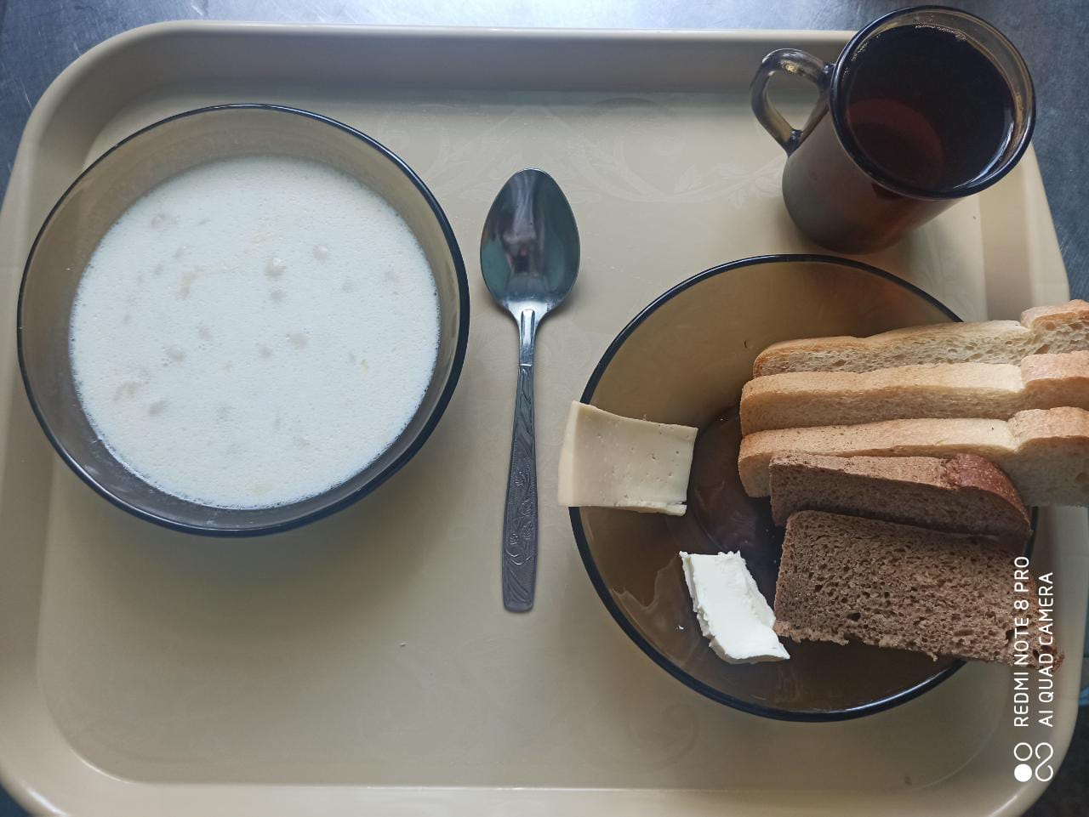
 |  |  |  |  | 135.75р. | 1153.54 | 48.20 | 46.22 | 153.02

